Plantilla
Diagramas del caso de uso
ID | CU_001

NOMBRE | Autentificación de Usuario.

REQUERIMIENTOS FUNCIONALES | RF_OO1

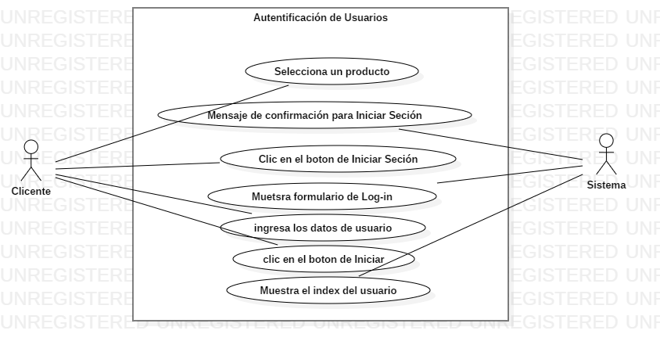

DATOS OBLIGATORIOS
DESCRIPCIÓN
ID | CU_001

NOMBRE | Autentificación de Usuario.

REQUERIMIENTOS FUNCIONALES | RF_OO1

RESPONSABLE | Andrés Moreno García

ACTUALIZADO POR | Andrés Moreno García

FECHA DE CREACIÓN | 2018-07-31 |  | FECHA DE ÚLTIMA ACTUALIZACIÓN: |  | 2018-08-16

ACTORES | 1. Cliente

DESCRIPCIÓN | La verificacion de usuarios, para realizar diversas aciones como comprar o dejar comentarios-

EVENTO ACTIVADOR | El cliente dara clic en el boton de inisiar sesión

PRECONDICIONES | El cliente quiere realizar una accion sin estar registrado.

POSCONDICIONES | El sistema verificara si el usuario esta registrado, si esta reguistrado verificara sus datos on los de la base de datos.

FLUJO NORMAL | PASO | ACTOR |  | ACCIÓN

 | 1 | Cliente |  | El usuario seleciona algun producto de su agrado para comprarlo.

 | 2 | Sistema |  | Le envia mensaje de confirmación para que inicie seción.

 | 3 | Cliente |  | Dara clic en el boton de iniciar seción

 | 4 | Sistema |  | Mostrara la sección de log-in

 | 5 | Cliente |  | Ingresara los datos correspondientes

 | 6 | Cliente |  | Clic en el boton de iniciar seción

 | 7 | Sistema |  | Muestra el index correspondiente, dependiendo de sus pribilegios.

 | PASO | ACTOR |  | ACCIÓN

Flujos alternativos | 1 | Sistema |  | Mensaje de rror en los datos, muestra pagina de Log-in

 | 2 | Cliente |  | Ingresara los datos correspondientes

 | 3 | Sistema |  | Muestra el index correspondiente, dependiendo de sus pribilegios.

Diagramas del caso de uso
ID | CU_002

NOMBRE | Módulo de usuarios (Listado)

REQUERIMIENTOS FUNCIONALES | RF_OO2

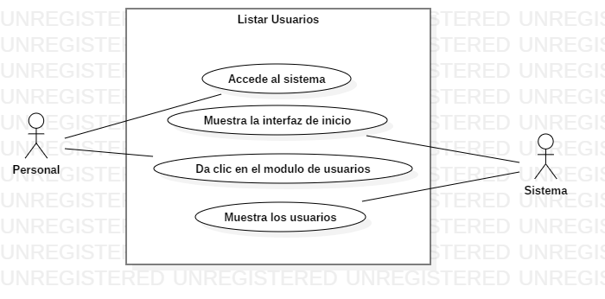

DATOS OBLIGATORIOS
DESCRIPCIÓN
ID | CU_002

NOMBRE | Módulo de usuarios (Listado)

REQUERIMIENTOS FUNCIONALES | RF_OO2

RESPONSABLE | Andrés Moreno García

ACTUALIZADO POR | Andrés Moreno García

FECHA DE CREACIÓN | 2018-07-31 |  | FECHA DE ÚLTIMA ACTUALIZACIÓN: |  | 2018-08-16

ACTORES | 1. Administrador

DESCRIPCIÓN | El sistema mostrara en una lista todos los usuarios registradis, con sus datos correspondientes.

EVENTO ACTIVADOR | El administrador dara clic en la sección de usuarios.

PRECONDICIONES | El administrador verificara a los usuarios

POSCONDICIONES | El siatema mostrara los usuarios reguistrados en una lista.

FLUJO NORMAL | PASO | ACTOR |  | ACCIÓN

 | 1 | Administrador |  | Ingresa a la seccion de login

 | 2 | Sistema |  | Muestra la sección de login

 | 3 | Administrador |  | Ingresa sus datos y da clic en el boton de Ingresar

 | 4 | Sistema |  | Muestra el index del administrador

 | 5 | Administrador |  | Ingresa a la sección de usuarios

 | 6 | Sistema |  | Muestra el listado de los usuarios en una tabla.

 | PASO | ACTOR |  | ACCIÓN

Flujos alternativos | 1 | Sistema |  | Mensaje de error en los datos, muestra pagina de Log-in

 | 2 | Administrador |  | Ingresara los datos correspondientes

 | 3 | Sistema |  | Muestra el index del administrador

Diagramas del caso de uso
ID | CU_003

NOMBRE | Módulo de usuarios (Registrar)

REQUERIMIENTOS FUNCIONALES | RF_OO3

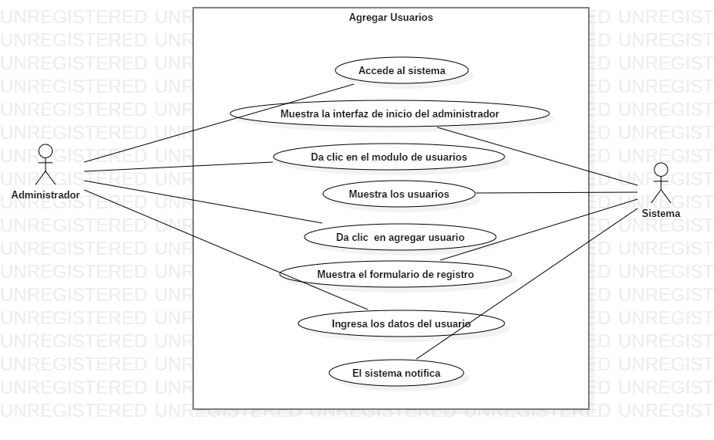

DATOS OBLIGATORIOS
DESCRIPCIÓN
ID | CU_003

NOMBRE | Módulo de usuarios (Registrar)

REQUERIMIENTOS FUNCIONALES | RF_OO3

RESPONSABLE | Andrés Moreno García

ACTUALIZADO POR | Andrés Moreno García

FECHA DE CREACIÓN | 2018-07-31 |  | FECHA DE ÚLTIMA ACTUALIZACIÓN: |  | 2018-08-16

ACTORES | 1. Administrador

DESCRIPCIÓN | El sistema permitira reguistrar usuarios para el administrador, y los usuarios normales desde el index de usuarios normales.

EVENTO ACTIVADOR | El administrdor dara clic en el boton de reguistrar.

PRECONDICIONES | El administrador tendra los datos del usuario a registrar.

POSCONDICIONES | El administrador confirmara la accion de registro de usuarios.

FLUJO NORMAL | PASO | ACTOR |  | ACCIÓN

 | 1 | Administrador |  | Selecciona la opcion agregar usuario

 | 2 | Sistema |  | Muestra el formulario de registro

 | 3 | Administrador |  | Ingresa los datos correspondientes

 | 4 | Administrador |  | Clic en el boton de agregar

 | 5 | Sistema |  | Muestra la sección de usuarios actualizada.

 | PASO | ACTOR |  | ACCIÓN

Flujos alternativos | 1 | Sistema |  | Mensaje de error, por datos incorrectos

 | 2 | Sistema |  | Muetsra el formulario con los datos incorrectos.

 | 3 | Administrador |  | Corrige la informacion y clic en el boton de agregar

 | 4 | Sistema |  | Muestra la sección de usuarios actualizada.

Diagramas del caso de uso
ID | CU_004

NOMBRE | Módulo de usuarios (Modificar)

REQUERIMIENTOS FUNCIONALES | RF_OO4

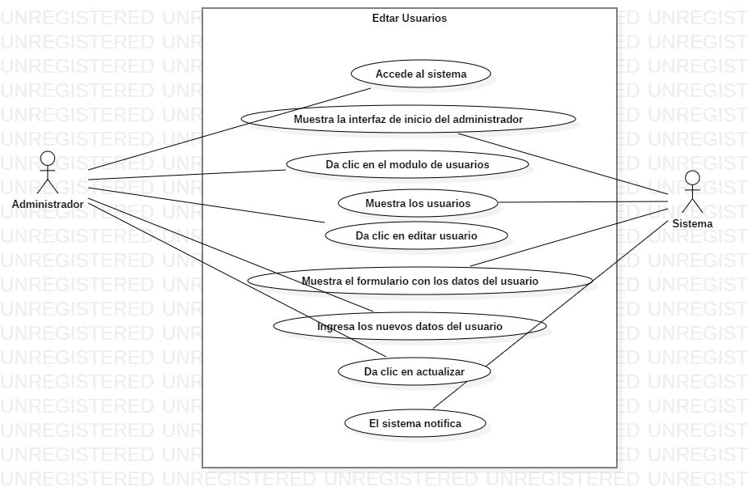

DATOS OBLIGATORIOS
DESCRIPCIÓN
ID | CU_004

NOMBRE | Módulo de usuarios (Modificar)

REQUERIMIENTOS FUNCIONALES | RF_OO4

RESPONSABLE | Andrés Moreno García

ACTUALIZADO POR | Andrés Moreno García

FECHA DE CREACIÓN | 2018-07-31 |  | FECHA DE ÚLTIMA ACTUALIZACIÓN: |  | 2018-08-16

ACTORES | 1. Administrador

DESCRIPCIÓN | El sistema permitira modificar usuarios para el administrador.

EVENTO ACTIVADOR | El administrdor dara clic en el boton de editar.

PRECONDICIONES | El administrador tendra los datos del usuario a editar.

POSCONDICIONES | El administrador confirmara la accion de editar al usuarios.

FLUJO NORMAL | PASO | ACTOR |  | ACCIÓN

 | 1 | Administrador |  | Selecciona la opcion editar usuario

 | 2 | Sistema |  | Muestra el formulario con la informacion del usuario selecionado

 | 3 | Administrador |  | Edita los datos correspondientes del usuario

 | 4 | Administrador |  | Clic en el boton de agregar

 | 5 | Sistema |  | Mensaje de confirmación de acción de editar usuario

 | 6 | Administrador |  | clic en el boton de confirmación

 | 7 | Sistema |  | Muestra la sección de usuarios actualizada.

 | PASO | ACTOR |  | ACCIÓN

Flujos alternativos | 1 | Sistema |  | Mensaje de error, por datos incorrectos

 | 2 | Sistema |  | Muetsra el formulario con los datos incorrectos.

 | 3 | Administrador |  | Corrige la informacion y clic en el boton de agregar

 | 4 | Sistema |  | Muestra la sección de usuarios +A419:L473actualizada.

Diagramas del caso de uso
ID | CU_005

NOMBRE | Módulo de usuarios (Eliminar)

REQUERIMIENTOS FUNCIONALES | RF_OO5



DATOS OBLIGATORIOS
DESCRIPCIÓN
ID | CU_005

NOMBRE | Módulo de usuarios (Eliminar)

REQUERIMIENTOS FUNCIONALES | RF_OO5

RESPONSABLE | Andrés Moreno García

ACTUALIZADO POR | Andrés Moreno García

FECHA DE CREACIÓN | 2018-07-31 |  | FECHA DE ÚLTIMA ACTUALIZACIÓN: |  | 2018-08-16

ACTORES | 1. Administrador

DESCRIPCIÓN | El sistema permitira eliminar usuarios para el administrador.

EVENTO ACTIVADOR | El administrdor dara clic en el boton de eliminar..

PRECONDICIONES | El administrador desea eliminar un usuario.

POSCONDICIONES | El sistema listara los usuarios aun existentes.

FLUJO NORMAL | PASO | ACTOR |  | ACCIÓN

 | 1 | Administrador |  | Selecciona la opcion eliminar usuario

 | 2 | Sistema |  | Mensaje de confirmación de la acción de eliminar usuario

 | 3 | Administrador |  | Confirma la accion

 | 4 | Sistema |  | Muestra la lista de usuarios aun existentes

 | PASO | ACTOR |  | ACCIÓN

Flujos alternativos | 1 | Administrador |  | Selecciona la opcion eliminar usuario

 | 2 | Sistema |  | Mensaje de confirmación de la acción de eliminar usuario

 | 3 | Administrador |  | Deniega la accion de eliminar

 | 4 | Sistema |  | Muestra la lista de usuarios sin cambios

Diagramas del caso de uso
ID | CU_006

NOMBRE | Módulo de Productos (Listar)

REQUERIMIENTOS FUNCIONALES | RF_OO6

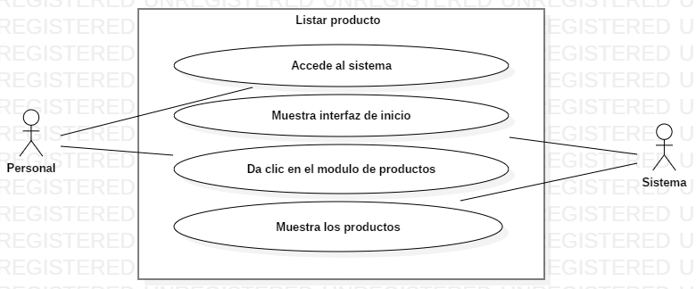

DATOS OBLIGATORIOS
DESCRIPCIÓN
ID | CU_006

NOMBRE | Módulo de Productos (Listar)

REQUERIMIENTOS FUNCIONALES | RF_OO6

RESPONSABLE | Andrés Moreno García

ACTUALIZADO POR | Andrés Moreno García

FECHA DE CREACIÓN | 2018-07-31 |  | FECHA DE ÚLTIMA ACTUALIZACIÓN: |  | 2018-08-16

ACTORES | 1. Administrador

DESCRIPCIÓN | El sistema mostrara en una lista todos los productos registradis, con sus datos correspondientes.

EVENTO ACTIVADOR | El administrador dara clic en la sección de productos.

PRECONDICIONES | El administrador verificara a los productos.

POSCONDICIONES | El siatema mostrara los productos reguistrados en una lista.

FLUJO NORMAL | PASO | ACTOR |  | ACCIÓN

 | 1 | Administrador |  | Ingresa a la seccion de login

 | 2 | Sistema |  | Muestra la sección de login

 | 3 | Administrador |  | Ingresa sus datos y da clic en el boton de Ingresar

 | 4 | Sistema |  | Muestra el index del administrador

 | 5 | Administrador |  | Ingresa a la sección de productos

 | 6 | Sistema |  | Muestra el listado de los productos en una tabla.

 | PASO | ACTOR |  | ACCIÓN

Flujos alternativos | 1 | Sistema |  | Mensaje de error en los datos, muestra pagina de Log-in

 | 2 | Administrador |  | Ingresara los datos correspondientes

 | 3 | Sistema |  | Muestra el index del administrador

Diagramas del caso de uso
ID | CU_007

NOMBRE | Módulo de Productos (Registrar)

REQUERIMIENTOS FUNCIONALES | RF_OO7

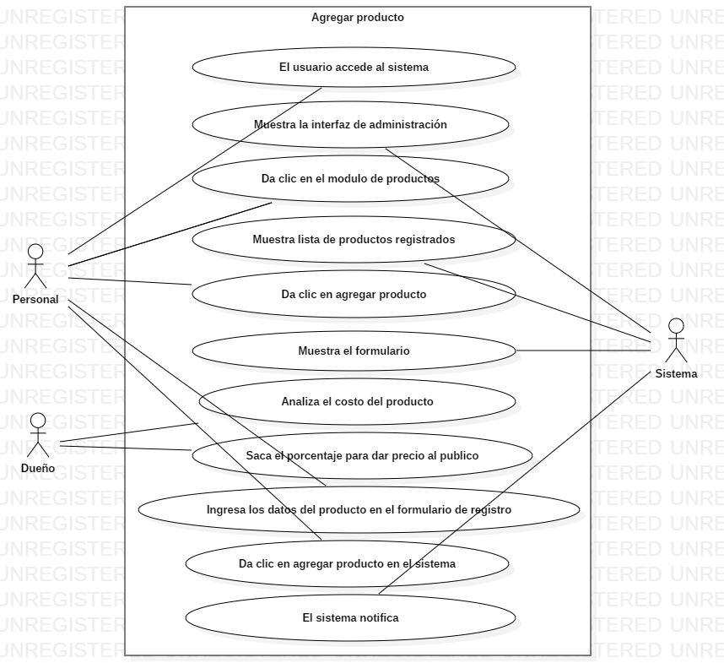

DATOS OBLIGATORIOS
DESCRIPCIÓN
ID | CU_007

NOMBRE | Módulo de Productos (Registrar)

REQUERIMIENTOS FUNCIONALES | RF_OO7

RESPONSABLE | Andrés Moreno García

ACTUALIZADO POR | Andrés Moreno García

FECHA DE CREACIÓN | 2018-07-31 |  | FECHA DE ÚLTIMA ACTUALIZACIÓN: |  | 2018-08-16

ACTORES | 1. Administrador

DESCRIPCIÓN | El sistema permitira reguistrar productos para el administrador.

EVENTO ACTIVADOR | El administrdor dara clic en el boton de reguistrar.

PRECONDICIONES | El administrador tendra los datos del producto a registrar.

POSCONDICIONES | El administrador confirmara la accion de registro de productos, el sistema mostara la tabla de inicio de productos actualizada.

FLUJO NORMAL | PASO | ACTOR |  | ACCIÓN

 | 1 | Administrador |  | Selecciona la opcion agregar producto

 | 2 | Sistema |  | Muestra el formulario de registro

 | 3 | Administrador |  | Ingresa los datos correspondientes

 | 4 | Administrador |  | Clic en el boton de agregar

 | 5 | Sistema |  | Muestra la sección de productos actualizada.

 | PASO | ACTOR |  | ACCIÓN

Flujos alternativos | 1 | Sistema |  | Mensaje de error, por datos incorrectos

 | 2 | Sistema |  | Muetsra el formulario con los datos incorrectos.

 | 3 | Administrador |  | Corrige la informacion y clic en el boton de agregar

 | 4 | Sistema |  | Muestra la sección de productos actualizada.

Diagramas del caso de uso
ID | CU_008

NOMBRE | Módulo de Productos (Modificar)

REQUERIMIENTOS FUNCIONALES | RF_OO8

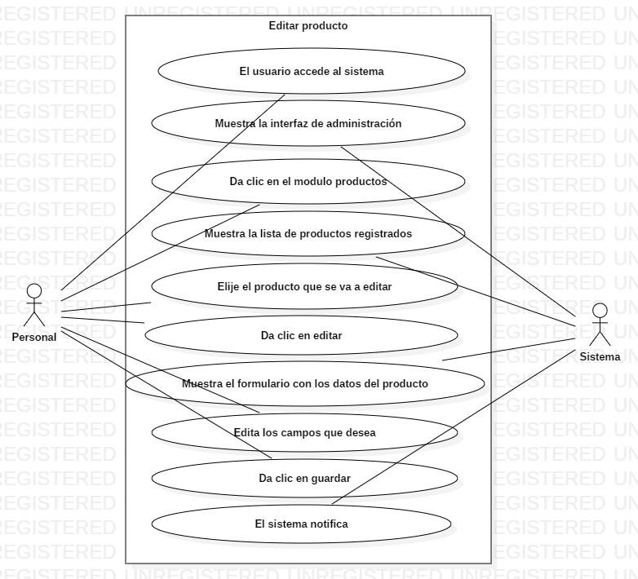

DATOS OBLIGATORIOS
DESCRIPCIÓN
ID | CU_008

NOMBRE | Módulo de productos (Modificar)

REQUERIMIENTOS FUNCIONALES | RF_OO8

RESPONSABLE | Andrés Moreno García

ACTUALIZADO POR | Andrés Moreno García

FECHA DE CREACIÓN | 2018-07-31 |  | FECHA DE ÚLTIMA ACTUALIZACIÓN: |  | 2018-08-16

ACTORES | 1. Administrador

DESCRIPCIÓN | El sistema permitira modificar productos para el administrador.

EVENTO ACTIVADOR | El administrdor dara clic en el boton de editar.

PRECONDICIONES | El administrador tendra los datos del producto a editar.

POSCONDICIONES | El administrador confirmara la accion de editar el producto.

FLUJO NORMAL | PASO | ACTOR |  | ACCIÓN

 | 1 | Administrador |  | Selecciona la opcion editar producto

 | 2 | Sistema |  | Muestra el formulario con la informacion del producto selecionado

 | 3 | Administrador |  | Edita los datos correspondientes del producto

 | 4 | Administrador |  | Clic en el boton de agregar

 | 5 | Sistema |  | Mensaje de confirmación de acción de editar el producto

 | 6 | Administrador |  | clic en el boton de confirmación

 | 7 | Sistema |  | Muestra la sección de productos actualizada.

 | PASO | ACTOR |  | ACCIÓN

Flujos alternativos | 1 | Sistema |  | Mensaje de error, por datos incorrectos

 | 2 | Sistema |  | Muetsra el formulario con los datos incorrectos.

 | 3 | Administrador |  | Corrige la informacion y clic en el boton de agregar

 | 4 | Sistema |  | Muestra la sección de productos actualizada.

Diagramas del caso de uso
ID | CU_009

NOMBRE | Módulo de Productos (Eliminar)

REQUERIMIENTOS FUNCIONALES | RF_OO9

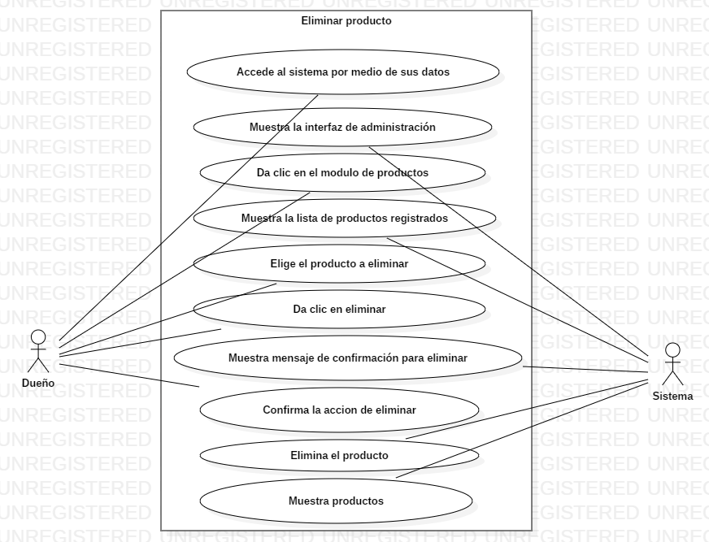

DATOS OBLIGATORIOS
DESCRIPCIÓN
ID | CU_009

NOMBRE | Módulo de Productos (Eliminar)

REQUERIMIENTOS FUNCIONALES | RF_OO9

RESPONSABLE | Andrés Moreno García

ACTUALIZADO POR | Andrés Moreno García

FECHA DE CREACIÓN | 2018-07-31 |  | FECHA DE ÚLTIMA ACTUALIZACIÓN: |  | 2018-08-16

ACTORES | 1. Administrador

DESCRIPCIÓN | El sistema permitira eliminar productos para el administrador.

EVENTO ACTIVADOR | El administrdor dara clic en el boton de eliminar.

PRECONDICIONES | El administrador desea eliminar un producto.

POSCONDICIONES | El sistema listara los productos aun existentes.

FLUJO NORMAL | PASO | ACTOR |  | ACCIÓN

 | 1 | Administrador |  | Selecciona la opcion eliminar producto

 | 2 | Sistema |  | Mensaje de confirmación de la acción de eliminar producto

 | 3 | Administrador |  | Confirma la accion

 | 4 | Sistema |  | Muestra la lista de productos aun existentes

 | PASO | ACTOR |  | ACCIÓN

Flujos alternativos | 1 | Administrador |  | Selecciona la opcion eliminar producto

 | 2 | Sistema |  | Mensaje de confirmación de la acción de eliminar producto

 | 3 | Administrador |  | Deniega la accion de eliminar

 | 4 | Sistema |  | Muestra la lista de productos sin cambios

Diagramas del caso de uso
ID | CU_010

NOMBRE | Módulo de FAQS (Listar)

REQUERIMIENTOS FUNCIONALES | RF_O10

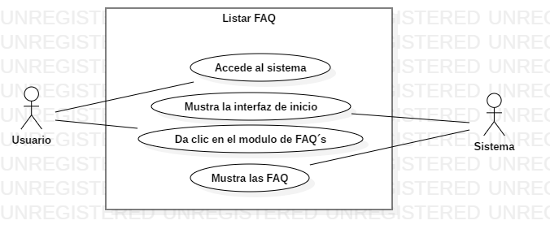

DATOS OBLIGATORIOS
DESCRIPCIÓN
ID | CU_010

NOMBRE | Módulo de FAQS (Listar)

REQUERIMIENTOS FUNCIONALES | RF_O10

RESPONSABLE | Andrés Moreno García

ACTUALIZADO POR | Andrés Moreno García

FECHA DE CREACIÓN | 2018-07-31 |  | FECHA DE ÚLTIMA ACTUALIZACIÓN: |  | 2018-08-16

ACTORES | 1. Usuarios

DESCRIPCIÓN | El sistema mostrara en una listade preguntas frecuentes a los usuarios.

EVENTO ACTIVADOR | El usuario da clic en el boton de FAQ´s.

PRECONDICIONES | El usuario tiene dudas del sitio web.

POSCONDICIONES | El siatema mostrara las preguntas frecuentes registradas en el siatio.

FLUJO NORMAL | PASO | ACTOR |  | ACCIÓN

 | 1 | Usuario |  | Da clic en el boton de FAQ´s

 | 2 | Sistema |  | Muestra la sección de FAQ´s

 | 3 | Usuario |  | Revisa la información de las FAQ´s

 | PASO | ACTOR |  | ACCIÓN

Flujos alternativos | 1 | Sistema |  | Error al cargar el sitio.

 | 2 | Usuario |  | Clic en el boton de regresar del navegador.

 | 3 | Sistema |  | Carga la pagina donde se encontraba anteriormente.

Ejemplo
Diagramas del caso de uso
ID | CU_001

NOMBRE | Altas de productos

REQUERIMIENTOS FUNCIONALES | RF_01

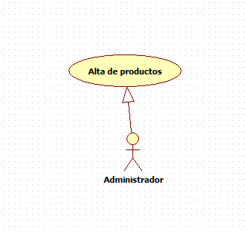

DATOS OBLIGATORIOS
DESCRIPCIÓN
ID | CU_001

NOMBRE | Altas de productos

REQUERIMIENTOS FUNCIONALES | RF_01

RESPONSABLE | Juan Jesús Rojas Abad

ACTUALIZADO POR | Juan Jesús Rojas Abad

FECHA DE CREACIÓN | 2015-02-11 |  | FECHA DE ÚLTIMA ACTUALIZACIÓN: |  | 2015-02-11

ACTORES | 1. Administrador

DESCRIPCIÓN | El administrador dará de alta los productos.

EVENTO ACTIVADOR | El administrador dará de alta los productos en la página para que los usuarios puedan acceder a ellos.

PRECONDICIONES | El administrador y proveedor de la empresa tendrán que tener a la mano el producto para poder dar de alta.

POSCONDICIONES | El administrador tendrá que verificar si tienen esos productos que se darán de alta en la página.

FLUJO NORMAL | PASO | ACTOR |  | ACCIÓN

 | 1 | Administrador |  | El adminsitrador accederá al sistema.

 | 2 | Sistema |  | El sistema muestra la página principal

 | 3 | Administrador |  | El administrador inicia sesión con su usuario y contraseña

 | 4 | Sistema |  | El sistema muestra la cuenta del administrador

 | 5 | Administrador |  | Selecciona la opción de alta de productos.

 | 6 | Sistema |  | La página responde mostrando la interface de alta de producto.

 | 7 | Administrador |  | El administrador agrega los nuevos productos al sistema.

 | 8 | Sistema |  | Registra los nuevos productos en el sistema y la base de datos.

 | 9 | Administrador |  | Finaliza la sesión

 | 10 | Sistema |  | Cierra la sesión

 | PASO | ACTOR |  | ACCIÓN

Flujos alternativos | 1 | Administrador |  | No pueda acceder a su cuenta por la mala funcionamiento del servidor

 | 2 | Administrador |  | No pueda acceder a la página para dar de alta los productos.

 | 3 | Administrador |  | Que el administrador no esté registrado.

